Hela spelschemat samt plankarta
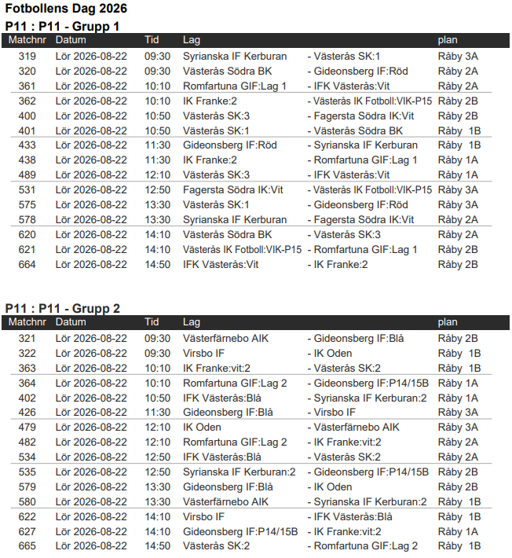
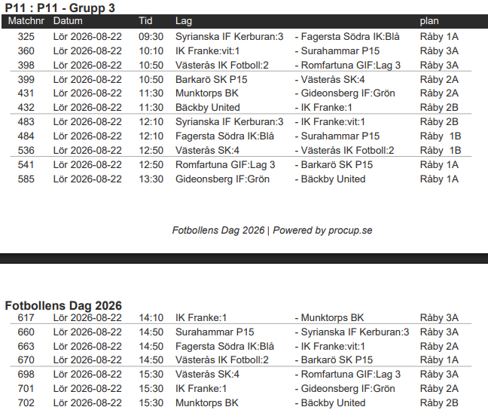
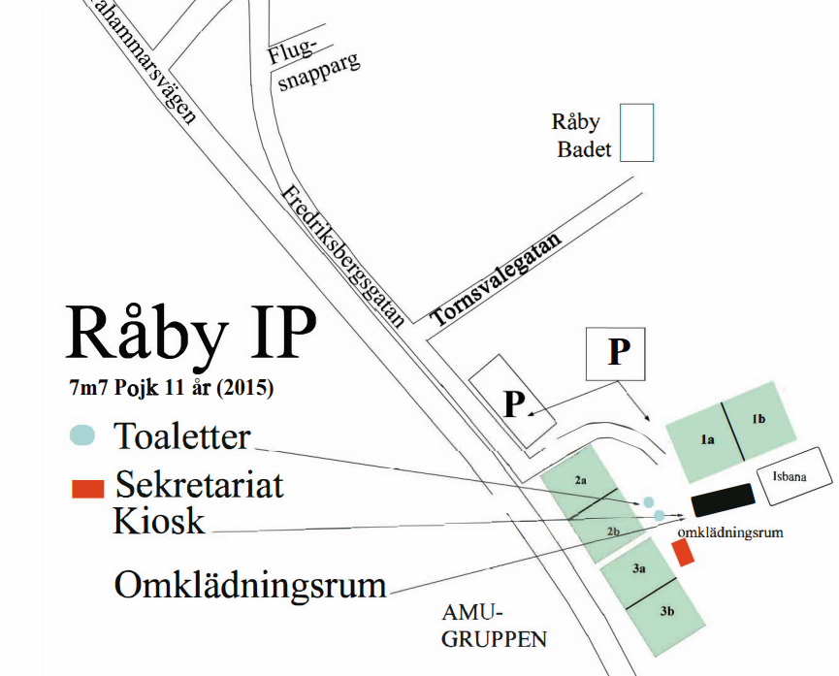

Fasta situationer
Inkast och hörna
Vänster Mittfältare
Straff Anfallare
Inkast och hörna
Höger Mittfältare

Frisparkar
Mitten Mittfältare

Inkast Vänster Back
Inkast Höger Back

Inkast och frisparkar
Vänster Back
Inkast och frisparkar
Höger Back

